Outline
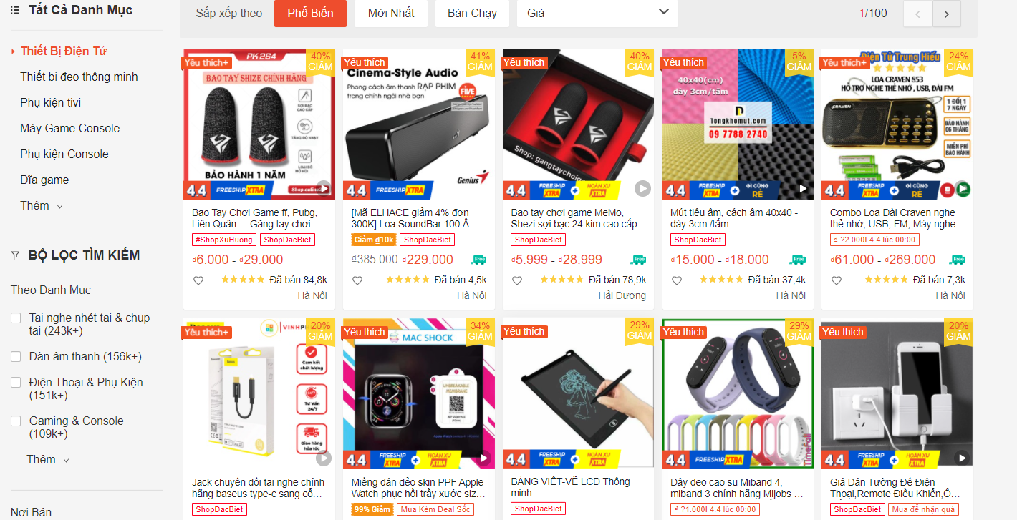
Program Outline
Outline Screen | Ngôn ngữ lập trình
 | JavaScript
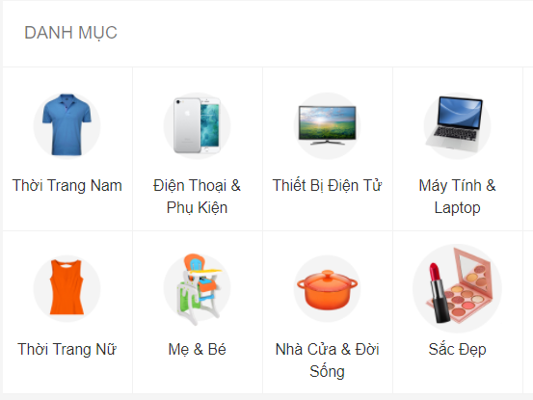
 | OutLine - Xử lý function
 | Danh mục sản phẩm hiển thị những danh mục sản phẩm (category) được lấy từ Database, Mỗi danh mục sản phâm chứa danh sách những sản phẩm cùng loại
 | Cho phép xem chi tiết sản phẩm
 | Lọc theo nhiều tiêu chí (Theo tên, theo thuộc tính, nơi bán,...)
 | Sắp xếp theo nhiều tiêu chí (Phổ biến, Mới nhất, Bán chạy, Giá)

